oxide_correlation
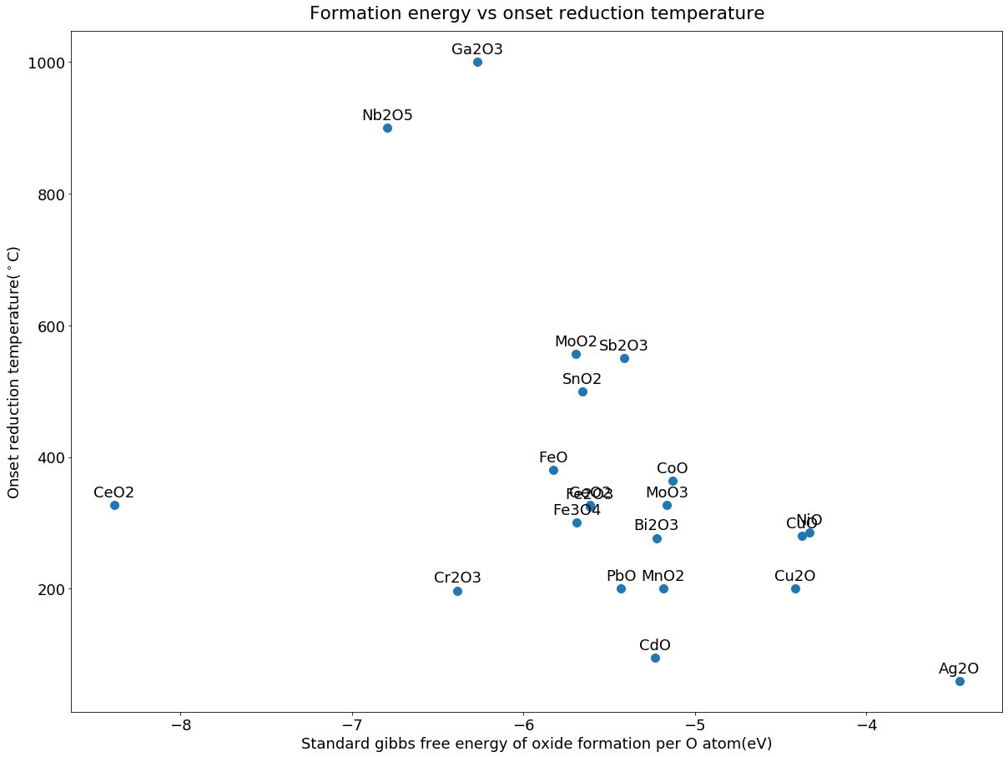
unique_oxides | formation__energy_per_oxygen_ev | t_onset | t_peak_1 | t_peak_2 | t_peak_3 | t_max | t_melt
Ac2O3 | -8.72 |  |  |  |  |  | 1977
AgO | -3.39 |  |  |  |  |  | 100
Ag3O4 | -3.20
Ag2O | -3.46 | 60 | 112.5 | 191.3 | - | 191.3 | 200
Al2O3 | -8.20 |  |  |  |  |  | 2053
As2O5 | -4.67 |  |  |  |  |  | 315
As2O3 | -5.20 |  |  |  |  |  | 312
Au2O3 | -3.25 |  |  |  |  |  | 150
B2O3 | -7.16 |  |  |  |  |  | 450
B6O | -8.13 |  |  |  |  |  | 2000
BaO2 | -4.76 |  |  |  |  |  | 450
BaO | -8.14 |  |  |  |  |  | 1972
BeO | -8.70 |  |  |  |  |  | 2577
Bi4O7 | -4.95
BiO2 | -4.68 |  |  |  |  |  | 305
Bi2O3 | -5.22 | 277 | 477 | - | - | 477 | 817
CaO | -9.11 |  |  |  |  |  | 2898
CdO | -5.23 | 95 | - | - | - | 95 | 1430
Ce17O32 | -8.52
CeO2 | -8.39 | 327 | 527 | 827 | - | 827 | 2400
Ce11O20 | -8.60
Ce5O9 | -8.62
Ce2O3 | -8.76 |  |  |  |  |  | 2210
Ce7O12 | -8.69
CeO | -8.95
CoO2 | -4.17
Co3O4 | -4.95 |  |  |  |  |  | 900
CoO | -5.13 | 364 | - | - | - | 364 | 1830
Cr5O12 | -5.08
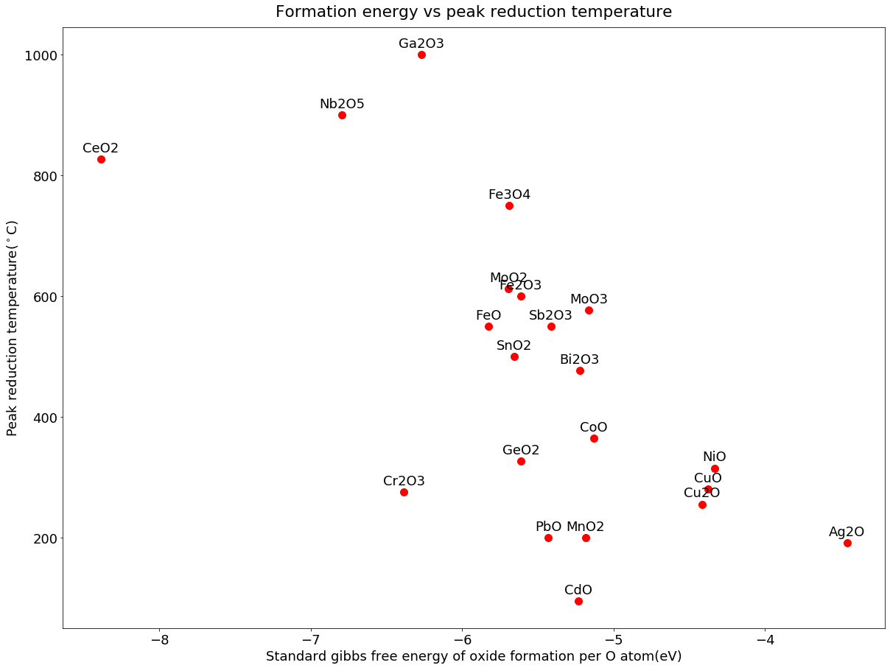
CrO2 | -5.55 |  |  |  |  |  | 400
Cr2O3 | -6.38 | 197 | 275 | - | - | 275 | 2329
Cs2O2 | -4.93 |  |  |  |  |  | 590
Cs2O | -6.06 |  |  |  |  |  | 490
CsO2 | -3.92 |  |  |  |  |  | 432
Cs3O | -6.21 |  |  |  |  |  | 164
Cs11O3 | -6.19
CuO | -4.37 | 280 | 244 | - | - | 280 | 1446
Cu2O3 | -3.87
Cu2O | -4.42 | 200 | 255 | - | - | 255 | 1235
Dy2O3 | -9.18 |  |  |  |  |  | 2228
Er2O3 | -9.26 |  |  |  |  |  | 2344
Eu2O3 | -7.77 |  |  |  |  |  | 2291
EuO | -8.74
Fe2O3 | -5.61 | 325 | 400 | 600 | - | 600 | 1565
Fe3O4 | -5.69 | 300 | 325 | 650 | 750 | 750 | 1597
FeO | -5.82 | 380 | 550 | - | - | 550 | 1377
Ga2O3 | -6.27 | 1000 | - | - | - | 1000 | 1806
Gd2O3 | -8.98 |  |  |  |  |  | 2339
GeO2 | -5.61 | 327 | - | - | - | 327 | 1115
HfO2 | -8.53 |  |  |  |  |  | 2774
HgO | -3.76 |  |  |  |  |  | 500
Ho2O3 | -9.22 |  |  |  |  |  | 2330
I2O5 | -3.55 |  |  |  |  |  | 300
In2O3 | -5.82 |  |  |  |  |  | 1912
IrO3 | -3.79
IrO2 | -4.36 |  |  |  |  |  | 1100
KO2 | -3.93 |  |  |  |  |  | 380
K2O2 | -5.06 |  |  |  |  |  | 490
K2O | -6.24 |  |  |  |  |  | 350
La2O3 | -8.94 |  |  |  |  |  | 2304
Li2O2 | -5.77 |  |  |  |  |  | 195
Li2O | -8.68 |  |  |  |  |  | 1570
Lu2O3 | -9.37 |  |  |  |  |  | 2427
MgO | -8.60 |  |  |  |  |  | 2825
MnO2 | -5.18 | 200 | - | - | - | 200 | 535
Mn3O4 | -6.08 |  |  |  |  |  | 1567
Mn2O3 | -5.85 |  |  |  |  |  | 1080
MnO | -6.47 |  |  |  |  |  | 1839
Mo8O23 | -5.22
MoO3 | -5.16 | 327 | 377 | 527 | 577 | 577 | 801
MoO2 | -5.69 | 557 | 612 | - | - | 612 | 1100
Na2O2 | -5.09 |  |  |  |  |  | 675
NaO2 | -3.83 |  |  |  |  |  | 552
Na2O | -6.83 |  |  |  |  |  | 1132
Nb2O5 | -6.79 | 900 | - | - | - | 900 | 1512
NbO2 | -6.84 |  |  |  |  |  | 1901
NbO | -7.06 |  |  |  |  |  | 1936
Nd2O3 | -8.80 |  |  |  |  |  | 2233
Ni3O4 | -3.91
NiO | -4.33 | 285 | 315 | - | - | 315 | 1955
NpO2 | -7.88 |  |  |  |  |  | 2547
OsO4 | -4.40 |  |  |  |  |  | 41
OsO2 | -4.51
P2O5 | -5.91 |  |  |  |  |  | 562
PaO3 | -6.61
PaO2 | -8.54
PbO2 | -4.44 |  |  |  |  |  | 290
Pb3O4 | -5.02 |  |  |  |  |  | 830
PbO | -5.43 | 200 | - | - | - | 200 | 897
PdO2 | -3.58
PdO | -4.07 |  |  |  |  |  | 750
Pm2O3 | -8.89
Pr2O3 | -8.72 |  |  |  |  |  | 2183
PtO2 | -3.88 |  |  |  |  |  | 450
Pt3O4 | -3.95
PuO2 | -7.90 |  |  |  |  |  | 2400
Pu2O3 | -8.22
Rb2O2 | -4.90 |  |  |  |  |  | 570
RbO2 | -3.89 |  |  |  |  |  | 412
Rb2O | -5.82 |  |  |  |  |  | 400
Rb9O2 | -5.95
Re2O7 | -5.10 |  |  |  |  |  | 297
ReO3 | -5.34 |  |  |  |  |  | 400
RhO2 | -4.32
RuO4 | -3.97 |  |  |  |  |  | 25.4
RuO2 | -4.67 |  |  |  |  |  | 1200
Sb2O5 | -4.94 |  |  |  |  |  | 380
SbO2 | -5.25
Sb2O3 | -5.41 | 550 | - | - | - | 550 | 656
Sc2O3 | -9.11 |  |  |  |  |  | 2485
Se2O5 | -3.92
SeO2 | -4.22 |  |  |  |  |  | 340
SiO2 | -7.39 |  |  |  |  |  | 1722
Sm2O3 | -8.93 |  |  |  |  |  | 2269
Sn5O6 | -5.73
SnO2 | -5.66 | 500 | - | - | - | 500 | 1630
SnO | -5.76 |  |  |  |  |  | 1080
SrO2 | -5.78 |  |  |  |  |  | 215
SrO | -8.65 |  |  |  |  |  | 2531
Ta2O5 | -7.16 |  |  |  |  |  | 1784
Tb2O3 | -9.14 |  |  |  |  |  | 2303
Tc2O7 | -4.81 |  |  |  |  |  | 119.5
TcO2 | -5.32
Te2O5 | -4.48
TeO3 | -4.28 |  |  |  |  |  | 430
TeO2 | -4.73 |  |  |  |  |  | 733
ThO2 | -9.05 |  |  |  |  |  | 3390
TiO2 | -7.75 |  |  |  |  |  | 1843
TiO | -8.31 |  |  |  |  |  | 1750
Ti2O | -8.60
Ti3O | -8.77
Ti3O5 | -7.91 |  |  |  |  |  | 1777
Ti2O3 | -8.00 |  |  |  |  |  | 1842
Ti6O | -8.90
Tl4O3 | -4.68
Tl2O3 | -4.33 |  |  |  |  |  | 834
Tl2O | -4.94 |  |  |  |  |  | 579
Tm2O3 | -9.31 |  |  |  |  |  | 2341
UO3 | -7.31
U3O8 | -7.58 |  |  |  |  |  | 1300
UO2 | -8.13 |  |  |  |  |  | 2827
V3O7 | -5.86
V3O5 | -6.50
V2O5 | -5.69 |  |  |  |  |  | 670
VO2 | -6.19 |  |  |  |  |  | 1967
V2O3 | -6.69 |  |  |  |  |  | 2067
W18O49 | -5.41
WO3 | -5.38 |  |  |  |  |  | 1472
WO2 | -5.52 |  |  |  |  |  | 1500
Y2O3 | -9.11 |  |  |  |  |  | 2438
YbO | -9.77
ZnO | -6.06 |  |  |  |  |  | 1974
ZrO2 | -8.22 |  |  |  |  |  | 2709
Zr3O | -8.68

